信用交易
融资融券市场交易数据统计(2024-02-08)

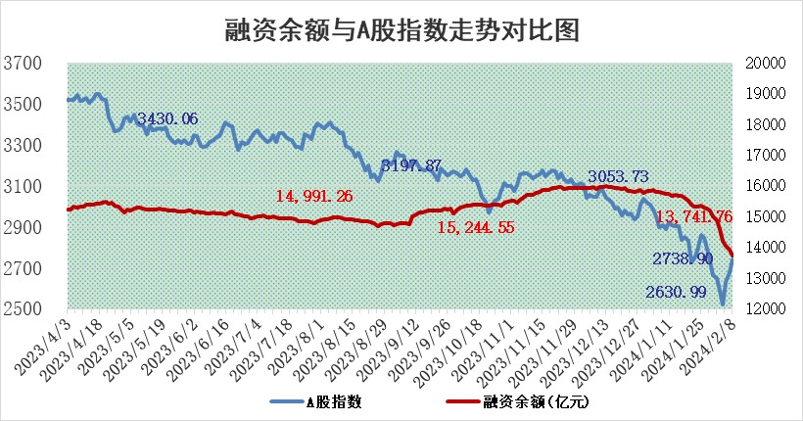
标的证券 | 融资融券余额（亿元） | 融资余额（亿元） | 融券余额（亿元） | 融资买入额（亿元） | 融资融券规模变化（亿元） | 融资余额增幅(‰) | 融券余额增幅(%)
统计数据 | 14,211.17 | 13,741.76 | 459.37 | 658.28 | -227.17 | -12.19 | -11.10

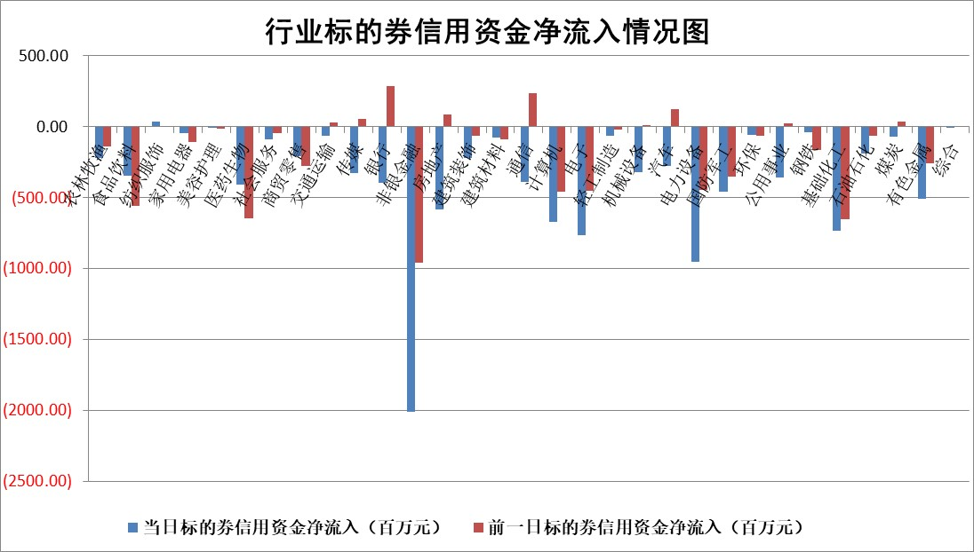

 |  |  |  |  |  |  |  | 2

标的基金代码 | 标的基金简称 | 融资余额/市值(%) | 融资余额增幅(%) | 融资买入额/成交金额(%) | （融资余额净增额-融券余额净增额）/市值(‱) | 融券余额降幅(%) | ABS[（融资余额净增额-融券余额净增额）/市值净增额-1](%)
159902 | 华夏中小板ETF | 0.00 | 0.00 | 0.00 | 0.00 | 0.00 | 100.00
159915 | 易方达创业板ETF | 2.78 | -8.61 | 234596.12 | -24.13 | 54.08 | 119.31
159919 | 嘉实沪深300ETF | 1.12 | -1.76 | 2.42 | -1.77 | 26.70 | 102.14
159920 | 华夏恒生ETF | 57.92 | -0.05 | 3.50 | -2.72 | 1.05 | 97.43
159922 | 嘉实中证500ETF | 0.88 | 2.44 | 24.75 | 7.87 | 4.55 | 87.94
159925 | 南方沪深300ETF | 0.24 | -7.96 | 0.08 | -3.14 | -0.84 | 103.77
159928 | 消费ETF | 1.13 | -1.81 | 8.88 | 2.61 | 80.72 | 107.18
159934 | 易方达黄金ETF | 175.91 | -0.25 | 3.39 | -43.61 | 0.00 | 211.72
159939 | 全指信息技术ETF | 0.99 | -9.32 | 0.93 | -10.32 | -2.06 | 105.12
159940 | 全指金融地产ETF | 0.10 | -0.42 | 0.00 | -0.04 | 0.00 | 100.10
159995 | 半导体芯片ETF | 3.10 | -3.97 | 164.41 | -13.26 | -3.05 | 104.02
159997 | 天弘中证电子ETF | 1.86 | -1.12 | 4.04 | -5.10 | -2.61 | 102.01
159998 | 天弘中证计算机主题ETF | 0.78 | -7.58 | 0.04 | -6.36 | 0.00 | 101.63
510050 | 华夏上证50ETF | 4.84 | -1.43 | 183.59 | -5.98 | 27.98 | 101.47
510180 | 华安上证180ETF | 0.49 | -2.45 | 0.83 | -1.20 | 7.30 | 102.33
510880 | 华泰柏瑞红利ETF | 0.21 | -5.45 | 0.51 | -1.13 | 4.07 | 97.18
510900 | 易方达恒生H股ETF | 69.92 | -0.03 | 8.88 | -1.80 | 0.00 | 98.27
511010 | 5年期国债ETF | 9.95 | 0.04 | 0.02 | 0.42 | 0.00 | 97.62
511380 | 可转债及可交换债券ETF | 6.38 | -0.56 | 6.03 | -3.69 | -0.63 | 103.90
512000 | 全指证券ETF | 7.85 | -2.34 | 14.25 | 11.51 | 93.78 | 13.45
512010 | 沪深300医药卫生ETF | 6.12 | -1.73 | 21.83 | -10.52 | 4.64 | 84.67
512070 | 沪深300非银ETF | 1.95 | 0.03 | 94.20 | 0.55 | 14.95 | 99.90
512400 | 南方中证申万有色金属ETF | 2.61 | -3.82 | 0.57 | -5.11 | 67.90 | 144.27
512580 | 广发中证环保产业ETF | 1.55 | 2.07 | 0.45 | 3.11 | -1.82 | 98.11
512660 | 国泰中证军工ETF | 4.06 | -3.98 | 11.44 | -16.91 | -0.52 | 108.59
512800 | 华宝中证银行ETF | 12.80 | -0.14 | 1.52 | 0.28 | 7.38 | 100.22
512980 | 广发中证传媒ETF | 1.16 | 0.24 | 48.05 | 0.28 | 0.00 | 99.90
515030 | 华夏中证新能源汽车ETF | 2.80 | -2.72 | 5.30 | -7.81 | 0.06 | 104.99
515050 | 华夏中证5G通信主题ETF | 1.38 | -2.21 | 3.83 | -2.55 | 17.21 | 100.87
515070 | 华夏中证人工智能ETF | 3.30 | -3.32 | 5.57 | -11.32 | 0.00 | 104.99
标的股票比较指标 |  | 融资余额/流通A股市值(%) | 融资余额增幅(%) | 融资买入额/成交金额(%) | （融资余额净增额-融券余额净增额）/流通A股市值(‱) | 融券余额降幅(%) | ABS[（融资余额净增额-融券余额净增额）/流通A股市值净增额-1](%)
前十名标的个股 |  | 阳光城 | 威胜信息 | 银龙股份 | 远大智能 | 宁波色母 | 兰花科创
 |  | 搜于特 | 远大智能 | 蓝盾光电 | 星光农机 | 中科微至 | 财达证券
 |  | 紫鑫药业 | 大理药业 | 南极光 | 威腾电气 | 阳光照明 | 天马科技
 |  | 嘉凯城 | 盟科药业 | 硕世生物 | 采纳股份 | 恒泰艾普 | 山推股份
 |  | 宋都股份 | 采纳股份 | 三钢闽光 | 中贝通信 | 万德斯 | 天顺风能
 |  | 美好置业 | 景业智能 | 丰林集团 | 维海德 | 帕瓦股份 | 陕鼓动力
 |  | 中天金融 | 克来机电 | 国力股份 | 安联锐视 | 金科环境 | 东北证券
 |  | 庞大集团 | 威腾电气 | 仕佳光子 | 迪哲医药 | 密封科技 | 石英股份
 |  | 泽达易盛 | 星光农机 | 威腾电气 | 南极光 | 合纵科技 | 中复神鹰
 |  | 蓝光发展 | 华恒生物 | 凡拓数创 | 五洲医疗 | 银河微电 | 新钢股份
后十名标的个股 |  | 天喻信息 | 顾家家居 | 天喻信息 | 骏成科技 | 迈信林 | 碧水源
 |  | 步步高 | 康为世纪 | 步步高 | 睿昂基因 | 杭华股份 | 中控技术
 |  | 鸿达兴业 | 华明装备 | 鸿达兴业 | 汇金科技 | 美尔雅 | 骏成科技
 |  | 天沃科技 | 峰岹科技 | 天沃科技 | 康为世纪 | 航天动力 | 大理药业
 |  | 金圆股份 | 嘉益股份 | 金圆股份 | 欢乐家 | 山鹰国际 | 安集科技
 |  | 哈工智能 | 江铃汽车 | 哈工智能 | 雷尔伟 | 普利特 | 科士达
 |  | 正邦科技 | 唯捷创芯 | 正邦科技 | 高铁电气 | 逸豪新材 | 三一重能 | ;
 |  | 华铁股份 | 百普赛斯 | 华铁股份 | 聆达股份 | 捷邦科技 | 龙源电力
 |  | 中国中期 | 华峰铝业 | 中国中期 | 卡倍亿 | 大富科技 | 九鼎投资
 |  | 新华联 | 苏泊尔 | 新华联 | 百普赛斯 | 中洲特材 | 迪哲医药
说明：1.以上普通交易数据和信用交易数据皆以交易日收盘后数据为基准；2.上述标的证券总数据只计算标的证券市场总数据，不包括从标的证券中调出去标的证券数据，所以与交易所公布的总值略有不同； 3.上述行业采用申万一级行业分类；4.以上标的基金和标的个股中比较的6个指标值中：前5个（从左至右）为正向指标，值越大排名越靠前；第6个为逆向指标，值越小，排名越靠前；5.第6个指标中ABS[]表示求绝对值，其主要用于考量信用资金相对净流入对股价相对净变化的贡献程度；6.数据来源：wind，交易所。

 | 证券代码 | 新增融资余额 | 融资买入额 | 融资买入增幅前10
远大智能 | 002689 | 28175353 | 42268582 | 199%
亚太股份 | 002284 | 21555247 | 34242865 | 82%
赛诺医疗 | 688108 | 72122899 | 101076547 | 78%
湖南发展 | 000722 | 66023557 | 137112987 | 75%
柘中股份 | 002346 | 14584119 | 36845980 | 58%
国城矿业 | 000688 | 24683149 | 48240585 | 54%
兆新股份 | 002256 | 1985058 | 4066269 | 52%
凯美特气 | 002549 | 33806472 | 61340055 | 52%
华昌达 | 300278 | 13474542 | 19303225 | 48%
新华联 | 000620 | 27311937 | 39201759 | 43%

 | 证券代码 | 新增融资余额 | 融资买入额 | 融资买入增幅前10
兔宝宝 | 002043 | 73310337 | 89923983 | 334%
捷昌驱动 | 603583 | 26026415 | 31686727 | 262%
湘财股份 | 600095 | 94196837 | 132280449 | 252%
中谷物流 | 603565 | 49103883 | 60098371 | 234%
中青宝 | 300052 | 24215352 | 31377809 | 98%
顾家家居 | 603816 | 138518545 | 188424210 | 78%
喜临门 | 603008 | 31503289 | 48351944 | 77%
财信发展 | 000838 | 10831830 | 17666790 | 74%
苏州银行 | 002966 | 10578096 | 19143736 | 72%
金诚信 | 603979 | 23858538 | 36098133 | 60%

